ingressos total-informe
PRESSUPOST - INGRESSOS - TOTAL PROJECTE / PRESUPUESTO - INGRESOS - TOTAL PROYECTO
ENTITAT SOL·LICITANT ENTIDAD SOLICITANTE |  |  |  |  | ANY / AÑO
TÍTOL DEL PROJECTE TÍTULO DEL PROYECTO
INGRESSOS / INGRESOS
PART FINANÇADORA PARTE FINANCIADORA |  | IMPORT CONCEDIT IMPORTE CONCEDIDO | PENDENT DE CONCESSIÓ O NO DISPONIBLE PENDIENTE DE CONCESIÓN O NO DISPONIBLE | TOTAL | %
Sol·licituds a entitats públiques Solicitudes a entidades públicas |  | 0.00 € | 0.00 € | 0.00 €
 |  |  |  | 0.00 €
 |  |  |  | 0.00 €
 |  |  |  | 0.00 €
 |  |  |  | 0.00 €
 |  |  |  | 0.00 €
 |  |  |  | 0.00 €
 |  |  |  | 0.00 €
 |  |  |  | 0.00 €
Aportaments privats Aportaciones privadas |  | 0.00 € | 0.00 € | 0.00 €
 |  |  |  | 0.00 €
 |  |  |  | 0.00 €
 |  |  |  | 0.00 €
 |  |  |  | 0.00 €
 |  |  |  | 0.00 €
 |  |  |  | 0.00 €
 |  |  |  | 0.00 €
 |  |  |  | 0.00 €
Ingressos generats pel programa Ingresos generados por el programa |  | 0.00 € | 0.00 € | 0.00 €
 |  |  |  | 0.00 €
 |  |  |  | 0.00 €
 |  |  |  | 0.00 €
 |  |  |  | 0.00 €
TOTALS / TOTALES |  | 0.00 € | 0.00 € | 0.00 €

 | València:
 |  | SIGNATURA DE LA PERSONA REPRESENTANT
 |  | FIRMA DE LA PERSONA REPRESENTANTE

 | Nom/Nombre (1):

ANNEX 3_31.44-139 |  |  |  |  | 2/4

INFORME RELATIU A LA DETERMINACIÓ DEL SISTEMA COMPTABLE QUE S'UTILITZARÀ PER AL CONTROL FINANCER
INFORME RELATIVO A LA DETERMINACIÓN DEL SISTEMA CONTABLE QUE SE UTILIZARÁ PARA EL CONTROL FINANCIERO
En relació amb el control financer que per part de l'Administració es puga realitzar, s'informa dels llibres i registres comptables especifics que s'usaran per al control financer del projecte.
En relación al control financiero que por parte de la Administración se pueda realizar, se informa de los libros y registros contables específicos que se usarán para el control financiero del proyecto.

ENTITAT SOL·LICITANT ENTIDAD SOLICITANTE |  |  |  |  | ANY / AÑO
TÍTOL DEL PROJECTE TÍTULO DEL PROYECTO
Llibres, contes o sistema comptable que s'usarà per a la realitzacio del projecte Libros, cuentas o sistema contable que se usará para la realización del proyecto

ALTRES CIRCUMSTÀNCIES / OTRAS CIRCUNSTANCIAS

 | València:
 |  | SIGNATURA DE LA PERSONA REPRESENTANT
 |  | FIRMA DE LA PERSONA REPRESENTANTE

 | Nom/Nombre (1):

ANNEX 3_31.44-139 |  |  |  |  | 3/4

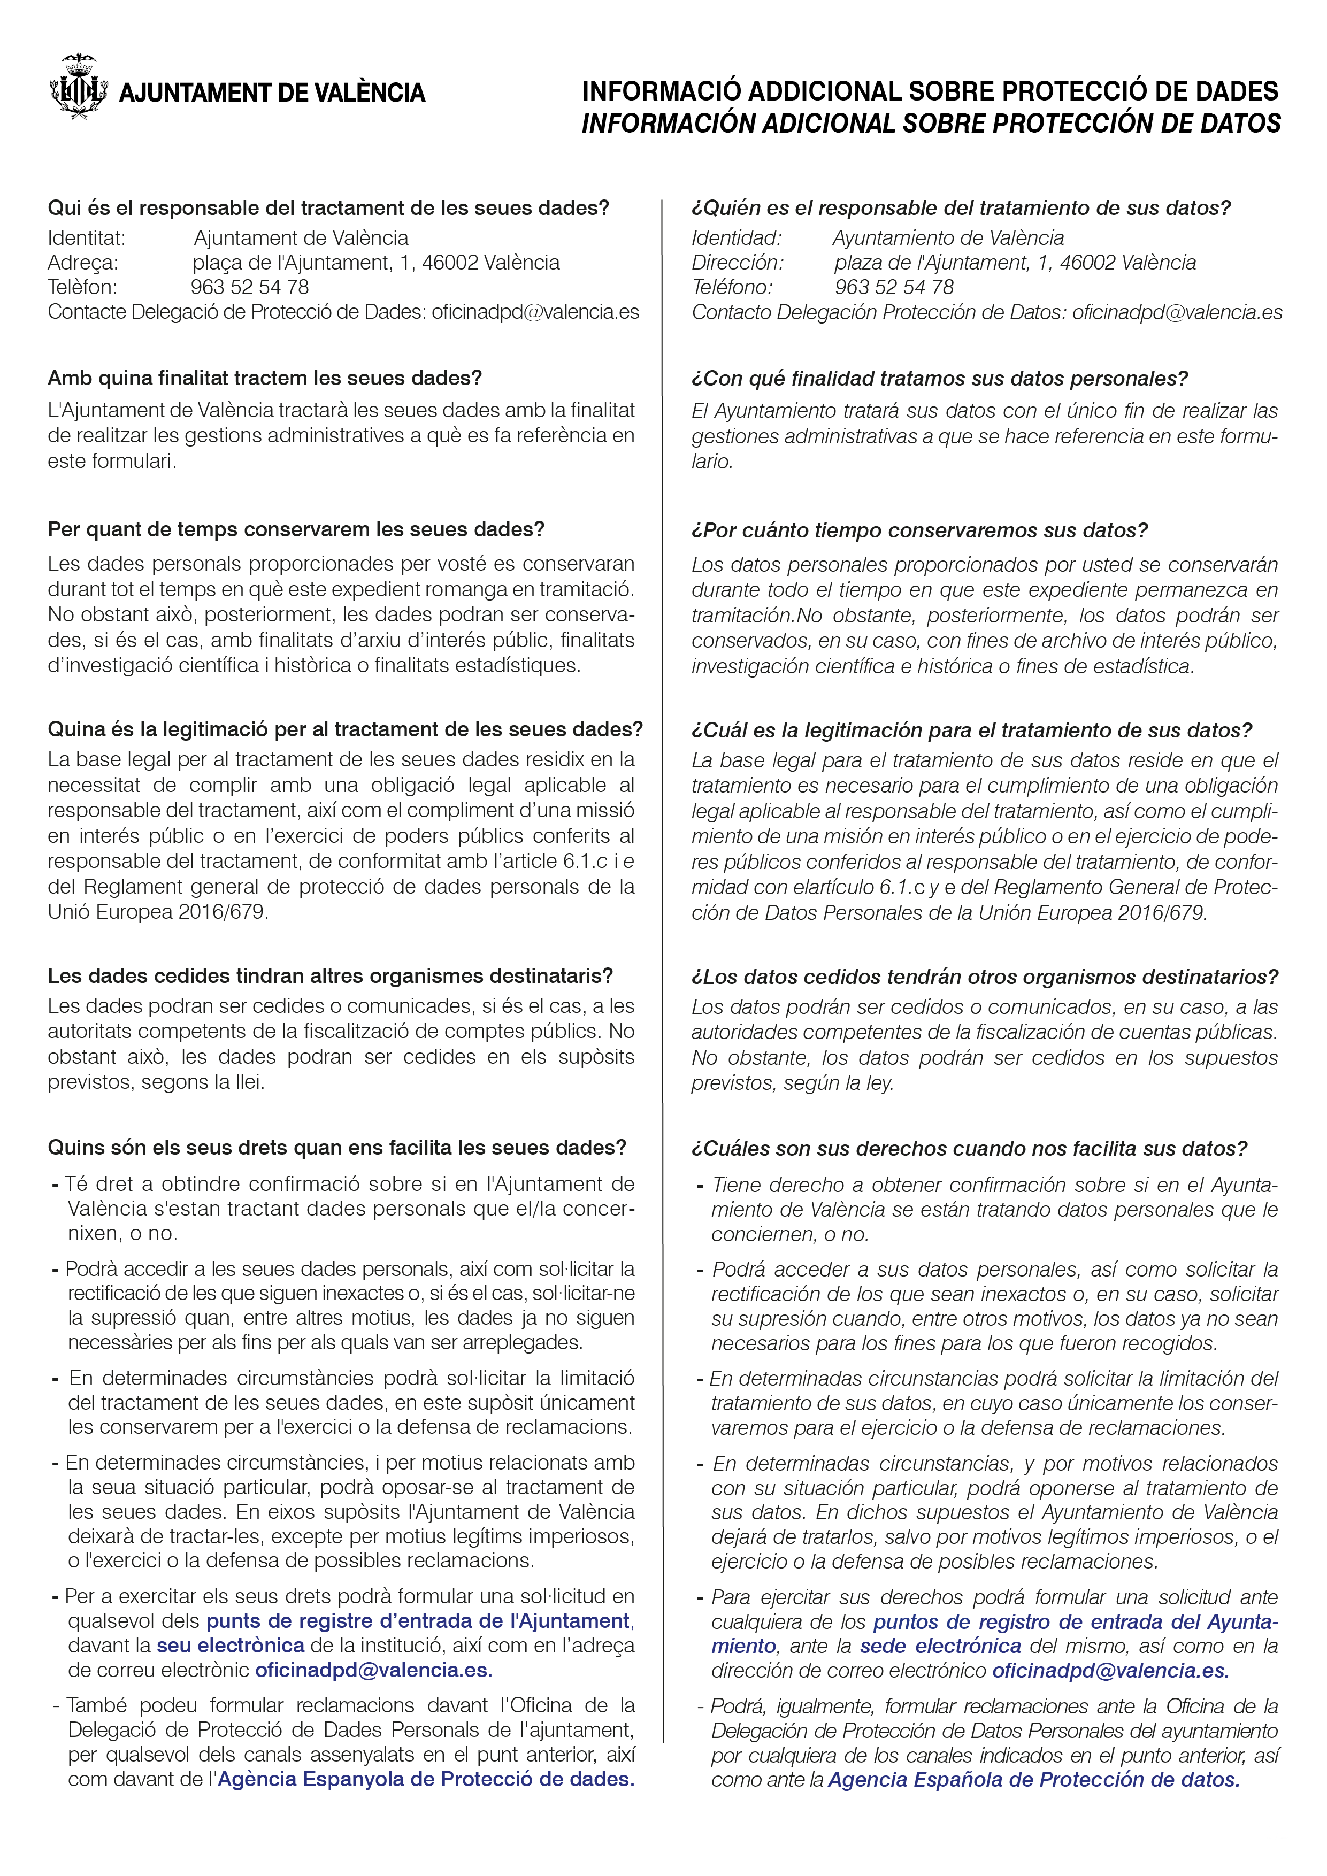

 |  |  |  |  | 4/4

